Exemplo 2 - Tela de Venda
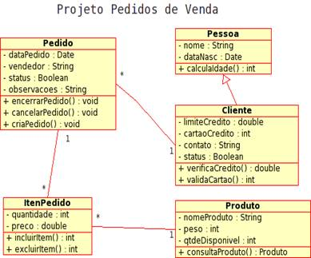
Vamos calcular somente o movimento de venda | Tipo | Nome da Função | DER | RLR | Complexidade | Pontos de Função

 |  |  |  |  |  | 0

